Лист1
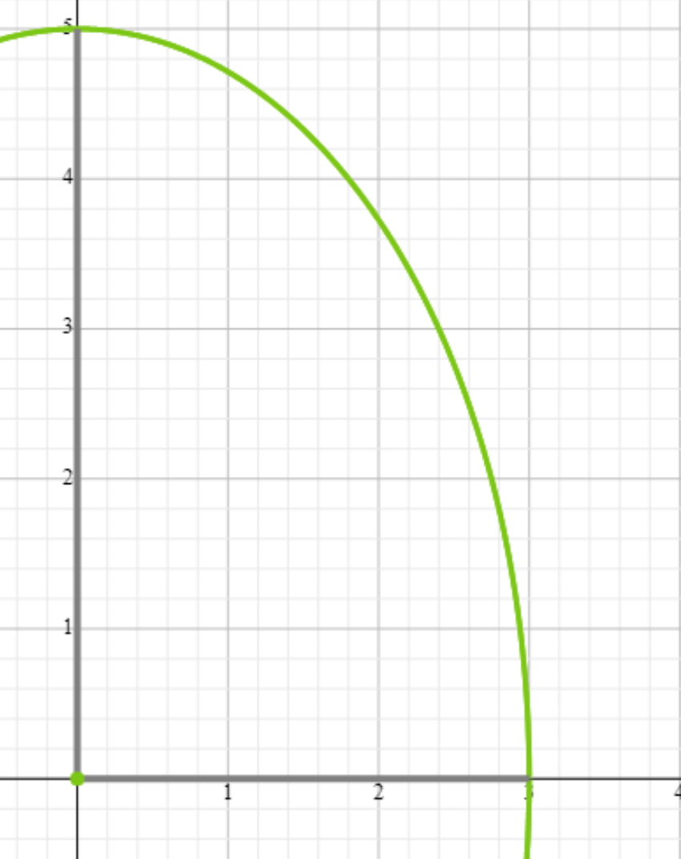

Граничные условия
Точки | A | B | C | D | E | F | G | H
x | 0 | 1 | 1.8 | 2 | 2.4 | 2.749545417 | 3 | 2.9393876913
y | 5 | 4.7140452079 | 4 | 3.7267799625 | 3 | 2 | 0 | 1
 | 5.00 | 6.71 | 7.60 | 7.73 | 7.80 | 7.50 | 6.00 | 6.88

Коэффициенты при неизвестных |  |  |  |  |  |  |  |  |  |  |  |  |  | Св. члены | 0.5 | 2 | 0.5 | 2.5 | Число обусловленности матрицы |  | 5
U1 | U2 | U3 | U4 | U5 | U6 | U7 | U8 | U9 | U10 | U11 | U12 | U13 | U14
1 | -0.5 | -0.25 | 0 | 0 | 0 | 0 | 0 | 0 | 0 | 0 | 0 | 0 | 0 | 1.25 | 0.25 | 1.75 | 0.5 | 1.5
-0.25 | 1 | 0 | -0.25 | 0 | 0 | 0 | 0 | 0 | 0 | 0 | 0 | 0 | 0 | 3.58 | 0.5 | 1.5 | 0.25 | 1.75
-0.25 | 0 | 1 | -0.5 | 0 | -0.25 | 0 | 0 | 0 | 0 | 0 | 0 | 0 | 0 | 0.00 | 0 | 2 | 0.25 | 1.75
0 | -0.25 | -0.25 | 1 | -0.25 | 0 | -0.25 | 0 | 0 | 0 | 0 | 0 | 0 | 0 | 0.00 | 0 | 2 | -0.25 | 2.25
0 | 0 | 0 | -0.25 | 1 | 0 | 0 | -0.25 | 0 | 0 | 0 | 0 | 0 | 0 | 3.88 | 0.5 | 1.5 | 0.5 | 1.5
0 | 0 | -0.25 | 0 | 0 | 1 | -0.5 | 0 | -0.25 | 0 | 0 | 0 | 0 | 0 | 0.00 | 0 | 2 | 0.25 | 1.75
0 | 0 | 0 | -0.25 | 0 | -0.25 | 1 | -0.25 | 0 | -0.25 | 0 | 0 | 0 | 0 | 0.00 | 0 | 2 | -0.25 | 2.25
0 | 0 | 0 | 0 | -0.25 | 0 | -0.25 | 1 | 0 | 0 | -0.25 | 0 | 0 | 0 | 1.88 | 0.25 | 1.75 | 0.25 | 1.75
0 | 0 | 0 | 0 | 0 | -0.25 | 0 | 0 | 1 | -0.5 | 0 | -0.25 | 0 | 0 | 0.00 | 0 | 2 | 0 | 2
0 | 0 | 0 | 0 | 0 | 0 | -0.25 | 0 | -0.25 | 1 | -0.25 | 0 | -0.25 | 0 | 0.00 | 0 | 2 | -0.5 | 2.5
0 | 0 | 0 | 0 | 0 | 0 | 0 | -0.25 | 0 | -0.25 | 1 | 0 | 0 | -0.25 | 1.72 | 0.25 | 1.75 | 0 | 2
0 | 0 | 0 | 0 | 0 | 0 | 0 | 0 | -0.5 | 0 | 0 | 1 | -0.5 | 0 | 0.00 | 0 | 2 | 0.5 | 1.5
0 | 0 | 0 | 0 | 0 | 0 | 0 | 0 | 0 | -0.5 | 0 | -0.25 | 1 | -0.25 | 0.00 | 0 | 2 | 0 | 2
0 | 0 | 0 | 0 | 0 | 0 | 0 | 0 | 0 | 0 | -0.5 | 0 | -0.25 | 1 | 1.50 | 0.25 | 1.75 | 0.5 | 1.5

Обратная матрица |  |  |  |  |  |  |  |  |  |  |  |  |  | Решение
U1 | U2 | U3 | U4 | U5 | U6 | U7 | U8 | U9 | U10 | U11 | U12 | U13 | U14
1.3601362692 | 0.85051380381 | 0.59003127298 | 0.68178267683 | 0.22545866474 | 0.31820614589 | 0.47109569282 | 0.22005198213 | 0.21169761776 | 0.34613582055 | 0.18365357097 | 0.091224252299 | 0.15319939144 | 0.084213240602 | 6.4730282049 |  | 5.787 |  | 14.478 | 4.3892785484 | 18.57214919
0.4252569019 | 1.3765528291 | 0.32447477848 | 0.65569751274 | 0.2104883924 | 0.21694469925 | 0.38679927249 | 0.18625605685 | 0.15650474605 | 0.27135412185 | 0.14773656251 | 0.068860081553 | 0.11893558016 | 0.066668035666 | 6.9767491047 |  | 4.613 |  |  | 6.1278945572
0.59003127298 | 0.64894955695 | 1.711175535 | 1.4157356818 | 0.48085787417 | 0.83893518505 | 1.1107842263 | 0.50769581484 | 0.53378097893 | 0.84183503847 | 0.43914115887 | 0.22717684609 | 0.37492640543 | 0.20351689107 | 6.9386146104 |  | 9.925 |  | 7.2390437346 | 7.4292196363 | 9.2860745951
0.34089133842 | 0.65569751274 | 0.70786784092 | 1.9410073741 | 0.61649490485 | 0.54957265113 | 1.0761013971 | 0.52497224526 | 0.41432136646 | 0.73928066687 | 0.40729267907 | 0.18421607391 | 0.32254292919 | 0.18245890206 | 7.1239682139 |  | 8.663 |  |  | 11.733021132
0.11272933237 | 0.2104883924 | 0.24042893709 | 0.61649490485 | 1.2823777758 | 0.23249151112 | 0.49225557701 | 0.51301619847 | 0.19728153038 | 0.37452818246 | 0.27743144106 | 0.091053213974 | 0.16693132551 | 0.11109069164 | 7.4784890921 |  | 4.919 |  |  | 6.2527119842
0.31820614589 | 0.43388939851 | 0.83893518505 | 1.0991453023 | 0.46498302224 | 1.9383892921 | 1.8198384182 | 0.76078678669 | 1.094783565 | 1.5426429996 | 0.75832570636 | 0.44905098424 | 0.70142037191 | 0.36493651957 | 7.0334938087 |  | 12.585 |  |  | 9.5945788649
0.23554784641 | 0.38679927249 | 0.55539211316 | 1.0761013971 | 0.49225557701 | 0.90991920909 | 2.3145665127 | 0.89292091089 | 0.76971821046 | 1.4694053247 | 0.76486155383 | 0.34977415403 | 0.62937840566 | 0.34855998987 | 7.1020200484 |  | 11.195 |  |  | 15.693038714
0.11002599107 | 0.18625605685 | 0.25384790742 | 0.52497224526 | 0.51301619847 | 0.38039339335 | 0.89292091089 | 1.5270925486 | 0.37480475507 | 0.75883206298 | 0.70243308515 | 0.17999678198 | 0.34518237286 | 0.2619038645 | 7.2599881547 |  | 7.012 |  |  | 9.2778268047
0.21169761776 | 0.31300949211 | 0.53378097893 | 0.82864273291 | 0.39456306076 | 1.094783565 | 1.5394364209 | 0.74960951015 | 2.3059168603 | 2.3899263106 | 1.0644385589 | 0.8694787828 | 1.1719982709 | 0.55910920745 | 6.9913205276 |  | 14.026 |  |  | 11.256057109
0.17306791027 | 0.27135412185 | 0.42091751924 | 0.73928066687 | 0.37452818246 | 0.7713214998 | 1.4694053247 | 0.75883206298 | 1.1949631553 | 2.8368655693 | 1.1913947448 | 0.58583277599 | 1.1483679487 | 0.58494067336 | 6.9906300163 |  | 12.521 |  |  | 18.57214919
0.091826785485 | 0.14773656251 | 0.21957057943 | 0.40729267907 | 0.27743144106 | 0.37916285318 | 0.76486155383 | 0.70243308515 | 0.53221927945 | 1.1913947448 | 1.7674393457 | 0.27915975993 | 0.58441976028 | 0.5879647765 | 6.9594434782 |  | 7.933 |  |  | 11.16555652
0.1824485046 | 0.27544032621 | 0.45435369218 | 0.73686429565 | 0.3642128559 | 0.89810196847 | 1.3990966161 | 0.71998712794 | 1.7389575656 | 2.3433311039 | 1.1166390397 | 1.857198595 | 1.6898368144 | 0.70161896352 | 6.9505282693 |  | 14.478 |  |  | 6.4287501907
0.15319939144 | 0.23787116031 | 0.37492640543 | 0.64508585838 | 0.33386265103 | 0.70142037191 | 1.2587568113 | 0.69036474573 | 1.1719982709 | 2.2967358973 | 1.1688395206 | 0.84491840718 | 2.2076753578 | 0.8441287196 | 6.9097360109 |  | 12.930 |  |  | 10.458943654
0.084213240602 | 0.13333607133 | 0.20351689107 | 0.36491780413 | 0.22218138328 | 0.36493651957 | 0.69711997975 | 0.52380772901 | 0.55910920745 | 1.1698813467 | 1.175929553 | 0.35080948176 | 0.8441287196 | 1.5050145682 | 6.71 |  | 8.199 |  |  | 6.4061250436

 |  |  |  |  |  | 5 | 6.71
 |  |  |  |  |  | 6.4730282049 | 6.9767491047 | 7.6 | 7.73
 |  |  |  |  |  | 6.9386146104 | 7.1239682139 | 7.4784890921 | 7.8
 |  |  |  |  |  | 7.0334938087 | 7.1020200484 | 7.2599881547 | 7.5
 |  |  |  |  |  | 6.9913205276 | 6.9906300163 | 6.9594434782 | 6.88
 |  |  |  |  |  | 6.9505282693 | 6.9097360109 | 6.71 | 6

